記載例
設置者（国立・私立の場合は学校）の担当者から申請をしてください
テスト公開申請用紙 「学びの保障オンライン学習システム(MEXCBT)」へのテスト公開申請
以下の項目は必須です。 |  | 0 | 入力チェック
設置者名： | ●●市教育委員会 |  | 3 件申請
テスト申請者氏名： | 学び 太郎
テスト格納フォルダ名： | j1000 － ｊ1000_a
テスト作成者氏名： | 保障 花子
テスト作成者所属： | ●●市教育委員会 〇〇部
申請年月日： | 令和３年11月XX日
留意事項
・テスト内容、申請内容 | ・テスト公開申請は、必ず設置者（国立・私立の場合は学校）の担当者が行ってください。
 | ・テストを作成する際、使用する引用文や写真、図、イラストの著作権や肖像権については、テスト作成者（またはテスト申請者、その所属団体等）自身がMEXCBTでの配信及び実施に
 | 係る利用許諾を取得済みのコンテンツであること、もしくは、テスト作成者（またはテスト申請者、その所属団体等）自身が著作権を有するコンテンツであることを必ずご確認ください。
 | ・テストを公開申請する際、作成したテストが、第三者の著作権、商標権、肖像権、名誉その他の権利・利益を侵害せず、また合法的なものであることを設置者が必ず確認してください。
 | ・テスト公開申請後に、著作権や肖像権、プライバシー等に問題が生じた場合は、公開申請者の責任において、当該問題の解決処理を行ってください。
テスト内容、申請内容について、設置者（国立・私立の場合は学校）の内部で確認・承認を行ったうえで申請をしてください。 ※学校が作成した場合も、設置者による承認を行ったうえで、設置者から申請をしてください
 | ・テスト公開申請をもって、上記に同意いただいたものとします。

・テスト名 | ・ 「テスト作成サイト（試行版）」で作成したテストのテスト名を入力してください。
 | ・ テスト名は、公開申請するテストを選択後に表示されるテストのLabel（またはテストのプロパティ内のタイトル）で確認できます。
 | ・ 「アルファベット（ j または g ）ではじまるコード（初期表示されるフォルダ名）」「学校種学年（全角）」「教科」が記載されていることをご確認ください。（例「j1000-1 1 問題演習 小５算数」）

・その他 | ・テスト公開申請後、確認までに１週間程度お時間をいただきます。毎週木曜日までに確認が完了した問題が、翌日金曜日の夜以降MEXCBTで利用可能となります。
 | ・問題件数が多い場合など、通常より公開までお時間がかかる場合もあります。利用希望日までに余裕をもって申請いただきますようお願いいたします。
 | 公開範囲を「全体公開」とした場合は、作成者のみにとどまらず、広く全国の教員が閲覧・配信することが可能となります。公開対象の学校を限定したい場合は、「限定公開」を選択の上、「公開対象」シートに対象の学校コード、学校名等をご記載ください。

申請No | テスト名 ※必須 | テスト管理用情報 ※必須 |  |  |  |  |  |  | その他情報 ※任意 |  |  |  | 承認 ※必須 | エラーチェック
 |  | 公開範囲 | 履修学校種ID | 履修学年ID | 教科ID | 著作権等確認 | 音声 | 動画 | 検索可能期間 | 受験可能期間 | 問題情報PDF名 | 解説PDF名 |  | 0
1 | j100X 演習問題 小５算数１ | 1：全体公開 | 2 : 小学校 | 05 : 小学5年 | 5 : 算数／数学 | 確認済 | 無 | 無 |  |  | aaa.pdf |  | 承認済 | 1
2 | j100X 演習問題 小５算数２ | 1：全体公開 | 2 : 小学校 | 05 : 小学5年 | 5 : 算数／数学 | 確認済 | 無 | 無 | 2021/12/1-2021/12/31 | 2021/12/1-2022/3/31 | bbb.pdf | ccc.pdf | 承認済 | 1
テストの検索可能期間、受検可能期間を制限したい場合は記載してください。
記載がない場合は、公開後いつでも使えるようになります。
問題情報、解説等のPDFがある場合は、メールに添付の上、PDF名をきさいしてください。
問題情報管理システムで検索時にPDFを参照可能となります。
3 | j100X 演習問題 中３英語１ | ２：限定公開（「公開対象」シートに記載） | 3 : 中学校 | 09 : 中学3年 | H : 外国語 | 確認済 | 有 | 無 |  |  |  |  | 承認済 | 1
テストを一部の学校のみに公開したい場合は、「２：限定公開」としたうえで、「公開対象」シートに学校コード、学校名を正確にご記載ください。
全体公開とした場合には、MEXCBTを利用するすべての学校で配信可能となります。
複数学年にまたがる場合は、「何年生から利用可能か」ということを基準にご記載ください。
（４～６年生の履修範囲を含む場合、６年生にならないと習わない問題が含まれるであれば、履修学年は６年生を選択してください。アンケートのように、４年生から解答可能という場合には、４年生を選択してください。）
複数教科にまたがる場合は、メインとなる教科を選択してください。
4 |  |  |  |  |  |  |  |  |  |  |  |  |  | 0
5 |  |  |  |  |  |  |  |  |  |  |  |  |  | 0
6 |  |  |  |  |  |  |  |  |  |  |  |  |  | 0
7 |  |  |  |  |  |  |  |  |  |  |  |  |  | 0
8 |  |  |  |  |  |  |  |  |  |  |  |  |  | 0
9 |  |  |  |  |  |  |  |  |  |  |  |  |  | 0
10 |  |  |  |  |  |  |  |  |  |  |  |  |  | 0
11 |  |  |  |  |  |  |  |  |  |  |  |  |  | 0
12 |  |  |  |  |  |  |  |  |  |  |  |  |  | 0
13 |  |  |  |  |  |  |  |  |  |  |  |  |  | 0
14 |  |  |  |  |  |  |  |  |  |  |  |  |  | 0
15 |  |  |  |  |  |  |  |  |  |  |  |  |  | 0
16 |  |  |  |  |  |  |  |  |  |  |  |  |  | 0
17 |  |  |  |  |  |  |  |  |  |  |  |  |  | 0
18 |  |  |  |  |  |  |  |  |  |  |  |  |  | 0
19 |  |  |  |  |  |  |  |  |  |  |  |  |  | 0
20 |  |  |  |  |  |  |  |  |  |  |  |  |  | 0

（参考）履修学年ID
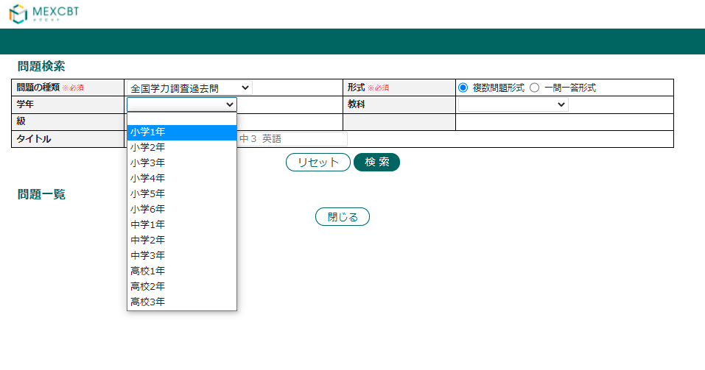
※問題検索画面のプルダウンでは上から順に表示されます。利用予定に〇がついているものだけ表示されます。IDの桁数は最大11桁です。
ID | 履修学年名 | 利用予定 | 履修学校種名 | 入力用
01 | 小学1年 | 〇 | 小学校 | 01 : 小学1年
02 | 小学2年 | 〇 | 小学校 | 02 : 小学2年
03 | 小学3年 | 〇 | 小学校 | 03 : 小学3年
04 | 小学4年 | 〇 | 小学校 | 04 : 小学4年
05 | 小学5年 | 〇 | 小学校 | 05 : 小学5年
06 | 小学6年 | 〇 | 小学校 | 06 : 小学6年
07 | 中学1年 | 〇 | 中学校 | 07 : 中学1年
08 | 中学2年 | 〇 | 中学校 | 08 : 中学2年
09 | 中学3年 | 〇 | 中学校 | 09 : 中学3年
10 | 高校1年 | 〇 | 高等学校 | 10 : 高校1年
11 | 高校2年 | 〇 | 高等学校 | 11 : 高校2年
12 | 高校3年 | 〇 | 高等学校 | 12 : 高校3年
13 | 大学1年 |  | 大学
14 | 大学2年 |  | 大学
15 | 大学3年 |  | 大学
16 | 大学4年 |  | 大学

（参考）教科ID
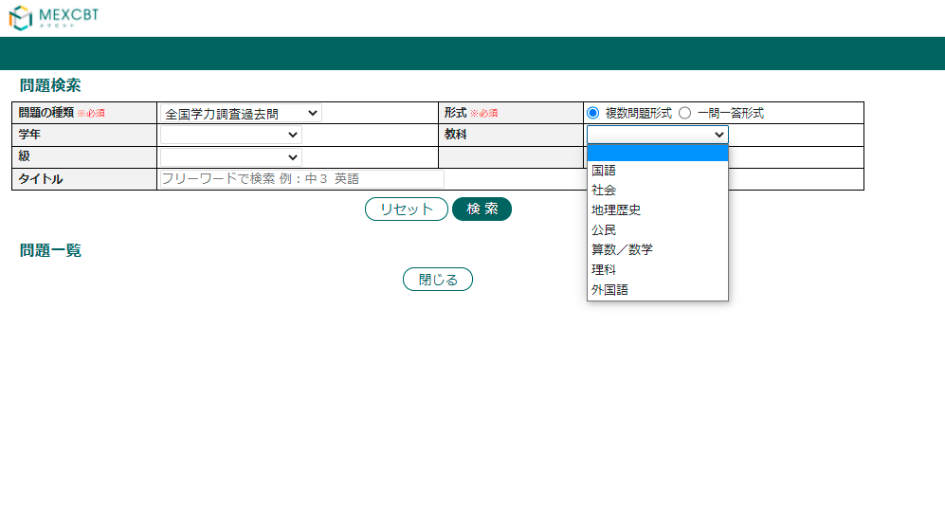
※問題検索画面のプルダウンでは上から順に表示されます。利用予定に〇がついているものだけ表示されます。IDの桁数は最大11桁です。
ID | 教科名 | 利用予定 | 幼稚園 (１) | 小学校 (２) | 中学校 (３) | 高等 学校 (４) | 特別支援学校 |  |  |  | 備考 | 入力用
 |  |  |  |  |  |  | 幼稚部 (５) | 小学部 (６-８) | 中学部 (６,９,A) | 高等部 (B~H)
0 | 総則 |  | ○ | ○ | ○ | ○ | ○ | ○ | ○ | ○ |  | 0 : 総則
1 | 国語 | 〇 |  | ○ | ○ | ○ |  | ○ | ○ | ○ |  | 1 : 国語
2 | 社会 | 〇 |  | ○ | ○ |  |  |  | ○ | ○ |  | 2 : 社会
3 | 地理歴史 | 〇 |  |  |  | ○ |  |  |  |  |  | 3 : 地理歴史
4 | 公民 | 〇 |  |  |  | ○ |  |  |  |  |  | 4 : 公民
5 | 算数／数学 | 〇 |  | ○ | ○ | ○ |  | ○ | ○ | ○ |  | 5 : 算数／数学
6 | 理科 | 〇 |  | ○ | ○ | ○ |  |  | ○ | ○ |  | 6 : 理科
7 | 生活 |  |  | ○ |  |  |  | ○ |  |  |  | 7 : 生活
8 | 音楽 |  |  | ○ | ○ |  |  | ○ | ○ | ○ |  | 8 : 音楽
9 | 図画工作 |  |  | ○ |  |  |  | ○ |  |  |  | 9 : 図画工作
A | 美術 |  |  |  | ○ |  |  |  | ○ | ○ |  | A : 美術
B | 芸術 |  |  |  |  | ○ |  |  |  |  |  | B : 芸術
C | 技術・家庭 |  |  |  | ○ |  |  |  |  |  |  | C : 技術・家庭
D | 職業・家庭 |  |  |  |  |  |  |  | ○ |  |  | D : 職業・家庭
E | 職業 |  |  |  |  |  |  |  |  | ○ |  | E : 職業
F | 家庭 |  |  | ○ |  | ○ |  |  |  | ○ |  | F : 家庭
G | 体育／保健体育 |  |  | ○ | ○ | ○ |  | ○ | ○ | ○ |  | G : 体育／保健体育
H | 外国語 | 〇 |  | ○ | ○ | ○ |  |  | ○ | ○ | 小学校：平成20年告示（第1桁:7,第2桁:2）は設定なし | H : 外国語
I | 情報 |  |  |  |  | ○ |  |  |  | ○ |  | I : 情報
J | 理数 |  |  |  |  | ○ |  |  |  |  | 高等学校：平成21年告示（第1桁:7,第2桁:4）は設定なし | J : 理数
K | 道徳／特別の教科 道徳 |  |  | ○ | ○ |  |  | ○ | ○ | ○ |  | K : 道徳／特別の教科 道徳
L | 外国語活動 |  |  | ○ |  |  |  | ○ |  |  |  | L : 外国語活動
M | 総合的な学習の時間／総合的な探究の時間 |  |  | ○ | ○ | ○ |  | ○ | ○ | ○ |  | M : 総合的な学習の時間／総合的な探究の時間
N | 特別活動 |  |  | ○ | ○ | ○ |  | ○ | ○ | ○ |  | N : 特別活動
O | 自立活動 |  |  |  |  |  | 第４桁コード | ○ | ○ | ○ | 特別支援学校幼稚部教育要領（第2桁:5）は第4桁の区分を使用する | O : 自立活動
P | 農業 |  |  |  |  | ○ |  |  |  | ○ |  | P : 農業
Q | 工業 |  |  |  |  | ○ |  |  |  | ○ |  | Q : 工業
R | 商業 |  |  |  |  | ○ |  |  |  |  |  | R : 商業
S | 流通・サービス |  |  |  |  |  |  |  |  | ○ |  | S : 流通・サービス
T | 水産 |  |  |  |  | ○ |  |  |  |  |  | T : 水産
U | 家庭（専門） |  |  |  |  | ○ |  |  |  |  |  | U : 家庭（専門）
V | 家政 |  |  |  |  |  |  |  |  | ○ |  | V : 家政
W | 看護 |  |  |  |  | ○ |  |  |  |  |  | W : 看護
X | 情報（専門） |  |  |  |  | ○ |  |  |  |  |  | X : 情報（専門）
Y | 福祉 |  |  |  |  | ○ |  |  |  | ○ |  | Y : 福祉
Z | 理数（専門） |  |  |  |  | ○ |  |  |  |  |  | Z : 理数（専門）
a | 体育（専門） |  |  |  |  | ○ |  |  |  |  |  | a : 体育（専門）
b | 音楽（専門） |  |  |  |  | ○ |  |  |  |  |  | b : 音楽（専門）
c | 美術（専門） |  |  |  |  | ○ |  |  |  |  |  | c : 美術（専門）
d | 英語（専門） |  |  |  |  | ○ |  |  |  |  |  | d : 英語（専門）
e | 保健理療 |  |  |  |  |  |  |  |  | ○ |  | e : 保健理療
f | 理療 |  |  |  |  |  |  |  |  | ○ |  | f : 理療
g | 理学療法 |  |  |  |  |  |  |  |  | ○ |  | g : 理学療法
h | 印刷 |  |  |  |  |  |  |  |  | ○ |  | h : 印刷
i | 理容・美容 |  |  |  |  |  |  |  |  | ○ |  | i : 理容・美容
j | クリーニング |  |  |  |  |  |  |  |  | ○ |  | j : クリーニング
k | 歯科技工 |  |  |  |  |  |  |  |  | ○ |  | k : 歯科技工
l | ねらい及び内容 |  | ○ |  |  |  | ○ |  |  |  |  | l : ねらい及び内容
m | 教育課程に係る教育時間の終了後等に行う教育活動などの留意事項／指導計画及び教育課程に係る教育時間の終了後等に行う教育活動などの留意事項 ／指導計画の作成にあたっての留意事項 |  | ○ |  |  |  | ○ |  |  |  | ・幼稚園：平成29年告示（第1桁:8,第2桁:1）は「教育課程に係る教育時間の終了後等に行う教育活動などの留意事項」 ・幼稚園：平成20年告示（第1桁:7,第2桁:1）は「指導計画及び教育課程に係る教育時間の終了後等に行う教育活動などの留意事項 」 ・特別支援学校幼稚部：平成21年告示（第1桁:7,第2桁:5）は「指導計画の作成にあたっての留意事項」 ・特別支援学校幼稚部：平成29年告示（第1桁:8,第2桁:5）は設定なし | m : 教育課程に係る教育時間の終了後等に行う教育活動などの留意事項／指導計画及び教育課程に係る教育時間の終了後等に行う教育活動などの留意事項 ／指導計画の作成にあたっての留意事項
n | 各教科（共通） |  |  | ○ | ○ | ○ |  | ○ | ○ | ○ |  | n : 各教科（共通）
o | 各教科（専門） |  |  |  |  | ○ |  |  |  | ○ |  | o : 各教科（専門）
z | その他特に必要な教科／学校設定教科 |  |  |  | ○ | ○ |  |  | ○ | ○ | 中：その他特に必要な教科 高：学校設定教科 | z : その他特に必要な教科／学校設定教科
 |  |  |  |  |  |  |  |  |  |  | ※（ ）内の数字等は各区分における該当コード

